Grafiek
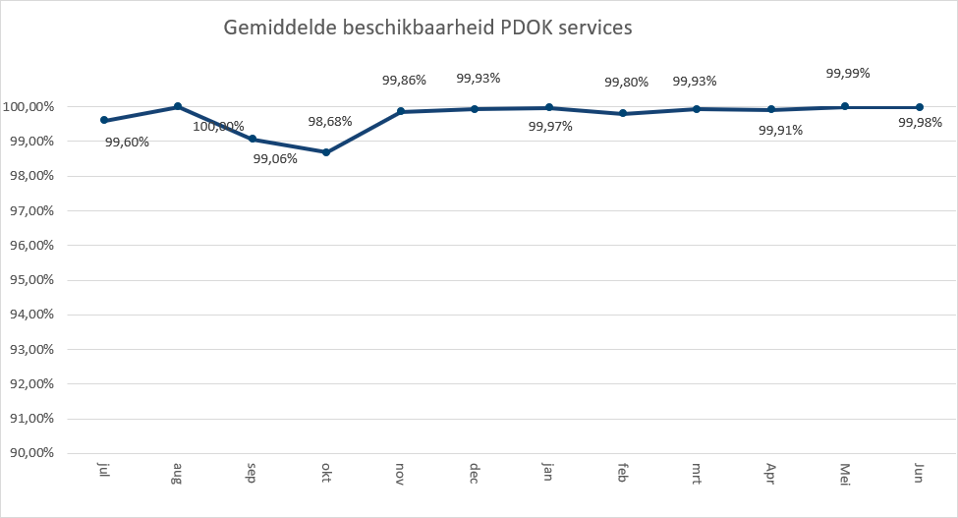
 | 2019-01 | 2019-02 | 2019-03 | 2019-04 | 2019-05 | 2019-06
AAN | 1,036,175 | 89,403 | 2,008,638 | 3,209,883 | 3,543,375 | 2,567,255
Administratieve Eenheden (INSPIRE geharmoniseerd) | 36,520 | 3,877 | 53,770 | 47,499 | 53,839 | 43,094
Adressen | 343,196 | 26,994 | 360,456 | 284,640 | 278,017 | 180,816
Adressen (Inspire geharmoniseerd) | 3
AHN1 | 725,628 | 72,984 | 816,628 | 829,314 | 984,843 | 591,184
AHN2 | 1,247,271 | 120,274 | 1,517,825 | 1,720,496 | 4,787,360 | 1,528,181
AHN25m | 249,809 | 24,836 | 321,709 | 366,904 | 381,059 | 266,025
AHN3 | 1,393,045 | 361,333 | 1,575,030 | 1,546,203 | 8,916,658 | 1,613,474
Asbest scholenkaart | 46,291 | 4,437 | 63,739 | 77,898 | 81,046 | 54,633
BAG | 147,996,428 | 20,512,070 | 213,243,757 | 198,198,082 | 224,457,191 | 138,098,721
BAGv2 | 10,633 | 776 | 49,626 | 15,546 | 2,022 | 1,620
Beschermde gebieden - CDDA (Inspire geharmoniseerd) |  | 11,481 | 128,955 | 128,572 | 129,985 | 99,605
Beschermde Gebieden - Cultural Heritage |  | 2,043 | 24,075 | 28,355 | 30,403 | 21,047
Beschermde Gebieden PROVINCIES |  |  | 1,246 | 8,600 | 13,616 | 16,409
Beschermde natuurmonumenten | 51,318 | 7,222 | 72,266 | 70,690 | 82,758 | 62,799
Bestand Bodemgebruik 2015 |  | 1,161
Bestuurlijke grenzen | 9,216,113 | 1,136,625 | 13,197,150 | 14,957,443 | 14,068,358 | 14,966,106
BGT | 30,067 | 5,977 | 47,428 | 30,179 | 58,290 | 22,918
BGT Achtergrond | 7,834,388 | 1,055,134 | 9,243,652 | 10,311,706 | 10,866,799 | 7,277,798
BGT Lijngericht | 2,262,103 | 302,412 | 2,936,753 | 5,716,557 | 3,826,485 | 2,290,718
BGT Omtrekgericht | 4,644,614 | 614,953 | 5,677,541 | 6,780,827 | 7,306,858 | 4,959,562
BGT Pastel | 3,741,321 | 519,177 | 4,761,705 | 5,214,117 | 6,112,329 | 4,593,710
BGT Plantopografie | 45,626 | 3,100 | 37,953 | 39,526 | 49,557 | 30,966
BGT Standaard | 966,116 | 90,378 | 902,030 | 1,106,060 | 1,364,780 | 843,691
BGT Standaard v2 | 485,804 | 70,944 | 567,813 | 556,626 | 728,204 | 468,922
BGT Symbolen | 110,610 | 11,365 | 245,734 | 181,667 | 304,770 | 121,157
BGT Terugmeldingen | 196,204 | 38,839 | 200,503 | 172,290 | 202,068 | 157,303
Bodemkaart 1:50.000 | 293,784 | 48,928 | 401,930 | 404,428 | 552,809 | 264,255
BRO Bodemkundige boormonsterbeschrijvingen (BHR-P) | 66,678 | 7,529 | 68,220 | 209,319 | 88,424 | 58,966
BRO Geotechnisch Sondeeronderzoek Kenset (CPT) (Uitgefaseerd) |  |  | 5,994
BRO Grondwatermonitoringput | 58,438 | 5,537 | 55,999 | 58,500 | 67,817 | 48,926
BRP Gewaspercelen | 306,955 | 30,733 | 434,184 | 588,429 | 1,713,127 | 559,716
BRT achtergrondkaart | 176,052,680 | 27,180,653 | 259,361,340 | 307,204,026 | 357,077,784 | 256,143,545
BRT achtergrondkaart grijs | 24,619,580 | 3,360,421 | 30,567,801 | 38,109,171 | 41,164,943 | 39,633,996
BRT achtergrondkaart pastel | 8,133,001 | 476,208 | 4,727,823 | 46,231,785 | 55,898,210 | 35,216,329
BRT achtergrondkaart water | 9,131,138 | 612,968 | 11,627,260 | 9,377,068 | 12,181,127 | 9,533,606
CBS Aardgas- en elektriciteitslevering | 78,956 | 9,922 | 72,909 | 78,349 | 72,137 | 51,279
CBS Bestand Bodemgebruik 2008 | 32,678 | 2,947 | 39,018 | 38,771 | 47,337 | 30,310
CBS Bestand Bodemgebruik 2010 | 37,084 | 3,135 | 49,350 | 58,514 | 62,285 | 44,911
CBS Bestand Bodemgebruik 2012 | 65,457 | 5,959 | 71,320 | 65,679 | 82,962 | 60,194
CBS Bestand Bodemgebruik 2015 |  |  | 21,770 | 33,648 | 41,703 | 25,599
CBS Bevolkingskernen 2008 | 41,627 | 3,735 | 51,081 | 53,027 | 63,256 | 36,176
CBS Bevolkingskernen 2011 | 160,553 | 22,913 | 246,347 | 233,378 | 305,789 | 131,263
CBS Gebiedsindeling | 3,756,591 | 369,785 | 3,931,894 | 3,103,359 | 3,073,762 | 927,987
CBS Postcode 4 | 48,229 | 23,605 | 141,353 | 193,576 | 210,641 | 86,004
CBS Postcode 6 | 1,957,707 | 3,638 | 40,535 | 39,855 | 40,226 | 20,763
CBS Provincies | 160,106 | 9,486 | 104,077 | 107,992 | 102,274 | 108,934
CBS Vierkantstatistieken 100m V2 | 378,952 | 43,790 | 511,446 | 405,699 | 493,913 | 219,015
CBS Vierkantstatistieken 500m V2 | 1,344,477 | 145,996 | 1,590,678 | 1,364,575 | 1,959,286 | 997,348
CBS Wijken en Buurten 2009 | 49,013 | 4,788 | 65,086 | 51,356 | 97,301 | 73,335
...

Totaal aantal hits per aanbieder Q2
 | 2019-04 | 2019-05 | 2019-06
CBS | 8,220,864 | 10,117,723 | 4,887,049
EZ | 7,420,226 | 9,250,681 | 5,238,324
IenW |  | 352,690 | 347,020
Imergis | 37,253,407 | 46,474,908 | 29,753,995
IPO | 8,600 | 13,616 | 16,409
Kadaster | 859,493,163 | 981,815,353 | 670,687,881
KCAF | 53,674 | 67,288 | 46,555
KvK | 38,178 | 42,889 | 27,537
Ministerie BZK | 6,386,017 | 6,552,707 | 7,860,650
PDOK | 191,160,927 | 239,404,006 | 132,345,686
ProRail | 283,858 | 459,776 | 307,689
Rioned |  |  | 23,003
RVO | 29,360 | 31,190 | 17,969
RWS | 7,097,389 | 17,980,195 | 6,013,104
Stichting Landelijk Fietsplatform | 982,158 | 1,218,875 | 771,793
Stichting Wandelnet | 248,141 | 252,395 | 142,302
Waterschapshuis/HWH | 1,123,169 | 1,389,535 | 744,804

HITS OP PDOK over 12 maanden

In onderstaande grafiek wordt het totaal aantal hits van de PDOK-services weergegeven. De grafiek toont het gebruik per maand van juli t/m juni 2018 / 2019

Totaal aantal hits PDOK services
jul | 1,052,358,310
aug | 1,017,078,471
sep | 701,953,195
okt | 1,067,647,879
nov | 1,078,845,117
dec | 843,682,890
jan | 1,136,578,805
feb | 1,150,672,806
mrt | 1,183,053,013
apr | 1,146,001,991
mei | 1,343,405,882
jun | 880,277,369

TOP 1 T/M 20

TOP 5
BRT achtergrondkaart | 256,143,545
BAG | 138,098,721
Kadastrale kaart V3 | 97,059,777
Luchtfoto Beeldmateriaal / PDOK 25 cm RGB | 75,635,392
WOZ | 41,748,470
TOP 6 t/m 20
BRT achtergrondkaart grijs | 39,633,996
BRT achtergrondkaart pastel | 35,216,329
Locatieserver Suggest (Anders) | 22,105,522
OpenTopo Achtergrondkaart | 19,001,843
Locatieserver Lookup (Anders) | 17,560,619
Bestuurlijke grenzen | 14,966,106
Locatieserver Free (Anders) | 10,792,096
OpenTopo | 10,752,152
Kadastrale Percelen (INSPIRE geharmoniseerd) | 9,829,036
BRT achtergrondkaart water | 9,533,606
BGT Achtergrond | 7,277,798
Drone no-fly zones | 7,033,430
BGT Omtrekgericht | 4,959,562
BGT Pastel | 4,593,710
Luchtfotolabels | 4,330,855

HITS OP NGR over 12 maanden

In onderstaande grafiek wordt het gebruik van het Nationaal Georegister weergegeven door middel van het totaal aantal hits op de server. De grafiek toont het gebruik per maand van de afgelopen kwartalen.
Totaal aantal hits NGR
jul | 2,435,364
aug | 2,173,020
sep | 1,844,544
okt | 2,076,867
nov | 2,033,751
dec | 2,150,501
jan | 2,903,542
feb | 2,881,365
mrt | 2,526,075
apr | 2,457,518
mei | 2,464,994
jun | 2,101,782

Beschikbaarheid PDOK services

In onderstaande grafiek wordt het gemiddelde van de beschikbaarheid van de PDOK INSPIRE-webservices weergegeven. De grafiek toont het gemiddelde van elk van de achterliggende twaalf maanden.

